Estadísticas
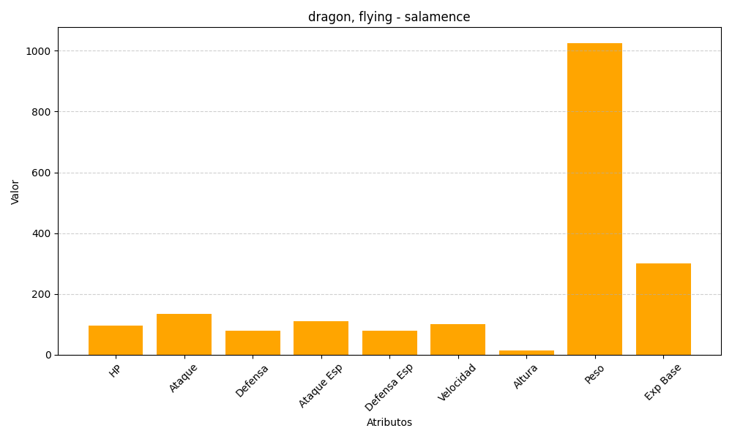
ID | Nombre | Tipo | HP | Ataque | Defensa | Ataque Especial | Defensa Especial | Velocidad | Altura | Peso | Experiencia Base
373 | salamence | dragon, flying | 95 | 135 | 80 | 110 | 80 | 100 | 15 | 1026 | 300

